3.3.13_A
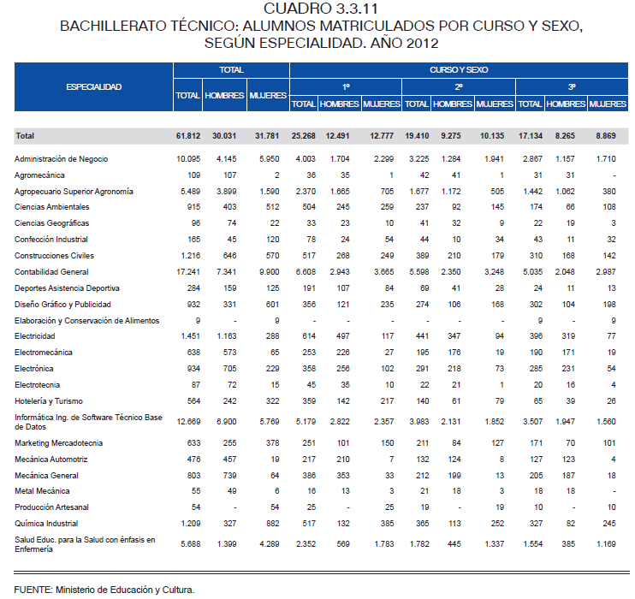
CUADRO 3.3.13. BACHILLERATO TÉCNICO: ALUMNOS MATRICULADOS POR CURSO Y ÉNFASIS, SEGÚN DEPARTAMENTO Y ZONA. AÑO 2015

DEPARTAMENTO Y ZONA | TOTAL |  |  |  | CURSO Y ÉNFASIS
 | TOTAL | BACHILLERATO TÉCNICO INDUSTRIAL | BACHILLERATO TÉCNICO EN SERVICIOS | BACHILLERATO TÉCNICO AGROPECUARIO | 1° |  |  |  | 2° |  |  |  | 3°
 |  |  |  |  | TOTAL | BACHILLERATO TÉCNICO INDUSTRIAL | BACHILLERATO TÉCNICO EN SERVICIOS | BACHILLERATO TÉCNICO AGROPECUARIO | TOTAL | BACHILLERATO TÉCNICO INDUSTRIAL | BACHILLERATO TÉCNICO EN SERVICIOS | BACHILLERATO TÉCNICO AGROPECUARIO | TOTAL | BACHILLERATO TÉCNICO INDUSTRIAL | BACHILLERATO TÉCNICO EN SERVICIOS | BACHILLERATO TÉCNICO AGROPECUARIO

TOTAL | 63,557 | 7,940 | 48,980 | 6,637 | 23,513 | 3,044 | 17,721 | 2,748 | 19,989 | 2,433 | 15,560 | 1,996 | 20,055 | 2,463 | 15,699 | 1,893
Urbana | 53,381 | 7,185 | 44,788 | 1,408 | 19,477 | 2,781 | 16,174 | 522 | 16,867 | 2,186 | 14,261 | 420 | 17,037 | 2,218 | 14,353 | 466
Rural | 10,176 | 755 | 4,192 | 5,229 | 4,036 | 263 | 1,547 | 2,226 | 3,122 | 247 | 1,299 | 1,576 | 3,018 | 245 | 1,346 | 1,427

ASUNCIÓN | 12,824 | 1,830 | 10,994 | - | 4,483 | 673 | 3,810 | - | 4,110 | 563 | 3,547 | - | 4,231 | 594 | 3,637 | -
Urbana | 12,824 | 1,830 | 10,994 | - | 4,483 | 673 | 3,810 | - | 4,110 | 563 | 3,547 | - | 4,231 | 594 | 3,637 | -
Rural | - | - | - | - | - | - | - | - | - | - | - | - | - | - | - | -

CONCEPCIÓN | 1,323 | 153 | 855 | 315 | 528 | 55 | 342 | 131 | 410 | 43 | 270 | 97 | 385 | 55 | 243 | 87
Urbana | 844 | 131 | 713 | - | 349 | 55 | 294 | - | 278 | 43 | 235 | - | 217 | 33 | 184 | -
Rural | 479 | 22 | 142 | 315 | 179 | - | 48 | 131 | 132 | - | 35 | 97 | 168 | 22 | 59 | 87

SAN PEDRO | 2,995 | 182 | 1,725 | 1,088 | 1,078 | 52 | 618 | 408 | 1,018 | 73 | 600 | 345 | 899 | 57 | 507 | 335
Urbana | 1,492 | 93 | 1,178 | 221 | 538 | 34 | 427 | 77 | 514 | 32 | 409 | 73 | 440 | 27 | 342 | 71
Rural | 1,503 | 89 | 547 | 867 | 540 | 18 | 191 | 331 | 504 | 41 | 191 | 272 | 459 | 30 | 165 | 264

CORDILLERA | 3,174 | 517 | 2,195 | 462 | 1,180 | 196 | 795 | 189 | 971 | 142 | 690 | 139 | 1,023 | 179 | 710 | 134
Urbana | 2,128 | 458 | 1,633 | 37 | 778 | 169 | 596 | 13 | 643 | 125 | 507 | 11 | 707 | 164 | 530 | 13
Rural | 1,046 | 59 | 562 | 425 | 402 | 27 | 199 | 176 | 328 | 17 | 183 | 128 | 316 | 15 | 180 | 121

GUAIRÁ | 1,261 | 115 | 926 | 220 | 448 | 45 | 320 | 83 | 422 | 38 | 323 | 61 | 391 | 32 | 283 | 76
Urbana | 918 | 115 | 739 | 64 | 326 | 45 | 261 | 20 | 303 | 38 | 246 | 19 | 289 | 32 | 232 | 25
Rural | 343 | - | 187 | 156 | 122 | - | 59 | 63 | 119 | - | 77 | 42 | 102 | - | 51 | 51

CAAGUAZÚ | 4,509 | 517 | 2,909 | 1,083 | 1,661 | 186 | 1,002 | 473 | 1,418 | 153 | 950 | 315 | 1,430 | 178 | 957 | 295
Urbana | 3,405 | 517 | 2,630 | 258 | 1,187 | 186 | 914 | 87 | 1,068 | 153 | 844 | 71 | 1,150 | 178 | 872 | 100
Rural | 1,104 | - | 279 | 825 | 474 | - | 88 | 386 | 350 | - | 106 | 244 | 280 | - | 85 | 195

CAAZAPÁ | 364 | 18 | 161 | 185 | 160 | 18 | 81 | 61 | 100 | - | 31 | 69 | 104 | - | 49 | 55
Urbana | 196 | 18 | 154 | 24 | 107 | 18 | 81 | 8 | 39 | - | 31 | 8 | 50 | - | 42 | 8
Rural | 168 | - | 7 | 161 | 53 | - | - | 53 | 61 | - | - | 61 | 54 | - | 7 | 47

ITAPÚA | 3,882 | 441 | 2,565 | 876 | 1,617 | 183 | 1,047 | 387 | 1,132 | 122 | 750 | 260 | 1,133 | 136 | 768 | 229
Urbana | 2,892 | 441 | 2,244 | 207 | 1,182 | 183 | 912 | 87 | 845 | 122 | 661 | 62 | 865 | 136 | 671 | 58
Rural | 990 | - | 321 | 669 | 435 | - | 135 | 300 | 287 | - | 89 | 198 | 268 | - | 97 | 171

MISIONES | 1,684 | 308 | 1,115 | 261 | 639 | 120 | 429 | 90 | 516 | 104 | 334 | 78 | 529 | 84 | 352 | 93
Urbana | 1,407 | 282 | 1,077 | 48 | 527 | 114 | 396 | 17 | 432 | 92 | 330 | 10 | 448 | 76 | 351 | 21
Rural | 277 | 26 | 38 | 213 | 112 | 6 | 33 | 73 | 84 | 12 | 4 | 68 | 81 | 8 | 1 | 72

PARAGUARÍ | 1,371 | 130 | 1,002 | 239 | 503 | 48 | 362 | 93 | 406 | 39 | 282 | 85 | 462 | 43 | 358 | 61
Urbana | 956 | 62 | 810 | 84 | 352 | 23 | 290 | 39 | 275 | 20 | 229 | 26 | 329 | 19 | 291 | 19
Rural | 415 | 68 | 192 | 155 | 151 | 25 | 72 | 54 | 131 | 19 | 53 | 59 | 133 | 24 | 67 | 42

ALTO PARANÁ | 4,298 | 632 | 3,004 | 662 | 1,706 | 247 | 1,143 | 316 | 1,268 | 186 | 904 | 178 | 1,324 | 199 | 957 | 168
Urbana | 3,313 | 398 | 2,828 | 87 | 1,304 | 161 | 1,101 | 42 | 980 | 116 | 840 | 24 | 1,029 | 121 | 887 | 21
Rural | 985 | 234 | 176 | 575 | 402 | 86 | 42 | 274 | 288 | 70 | 64 | 154 | 295 | 78 | 70 | 147

CENTRAL | 21,915 | 2,693 | 18,960 | 262 | 7,948 | 1,060 | 6,785 | 103 | 7,029 | 855 | 6,093 | 81 | 6,938 | 778 | 6,082 | 78
Urbana | 20,433 | 2,497 | 17,855 | 81 | 7,370 | 986 | 6,356 | 28 | 6,617 | 786 | 5,804 | 27 | 6,446 | 725 | 5,695 | 26
Rural | 1,482 | 196 | 1,105 | 181 | 578 | 74 | 429 | 75 | 412 | 69 | 289 | 54 | 492 | 53 | 387 | 52

ÑEEMBUCÚ | 877 | 252 | 575 | 50 | 286 | 94 | 176 | 16 | 254 | 73 | 169 | 12 | 337 | 85 | 230 | 22
Urbana | 877 | 252 | 575 | 50 | 286 | 94 | 176 | 16 | 254 | 73 | 169 | 12 | 337 | 85 | 230 | 22
Rural | - | - | - | - | - | - | - | - | - | - | - | - | - | - | - | -

AMAMBAY | 514 | - | 451 | 63 | 213 | - | 182 | 31 | 151 | - | 137 | 14 | 150 | - | 132 | 18
Urbana | 501 | - | 451 | 50 | 200 | - | 182 | 18 | 151 | - | 137 | 14 | 150 | - | 132 | 18
Rural | 13 | - | - | 13 | 13 | - | - | 13 | - | - | - | - | - | - | - | -

CANINDEYÚ | 1,167 | - | 703 | 464 | 497 | - | 293 | 204 | 364 | - | 221 | 143 | 306 | - | 189 | 117
Urbana | 621 | - | 539 | 82 | 262 | - | 234 | 28 | 190 | - | 159 | 31 | 169 | - | 146 | 23
Rural | 546 | - | 164 | 382 | 235 | - | 59 | 176 | 174 | - | 62 | 112 | 137 | - | 43 | 94

PDTE. HAYES | 1,063 | 152 | 681 | 230 | 436 | 67 | 277 | 92 | 321 | 42 | 211 | 68 | 306 | 43 | 193 | 70
Urbana | 439 | 91 | 289 | 59 | 176 | 40 | 114 | 22 | 125 | 23 | 86 | 16 | 138 | 28 | 89 | 21
Rural | 624 | 61 | 392 | 171 | 260 | 27 | 163 | 70 | 196 | 19 | 125 | 52 | 168 | 15 | 104 | 49

BOQUERÓN | 273 | - | 122 | 151 | 100 | - | 43 | 57 | 77 | - | 34 | 43 | 96 | - | 45 | 51
Urbana | 98 | - | 42 | 56 | 34 | - | 14 | 20 | 29 | - | 13 | 16 | 35 | - | 15 | 20
Rural | 175 | - | 80 | 95 | 66 | - | 29 | 37 | 48 | - | 21 | 27 | 61 | - | 30 | 31

ALTO PARAGUAY | 63 | - | 37 | 26 | 30 | - | 16 | 14 | 22 | - | 14 | 8 | 11 | - | 7 | 4
Urbana | 37 | - | 37 | - | 16 | - | 16 | - | 14 | - | 14 | - | 7 | - | 7 | -
Rural | 26 | - | - | 26 | 14 | - | - | 14 | 8 | - | - | 8 | 4 | - | - | 4

FUENTE: Anuario 2015. Ministerio de Educación y Ciencias.

